Sheet1
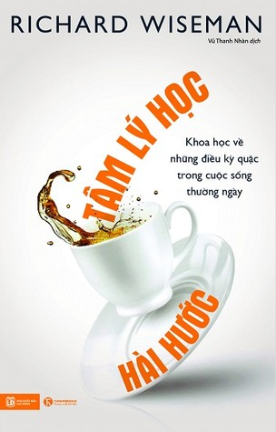
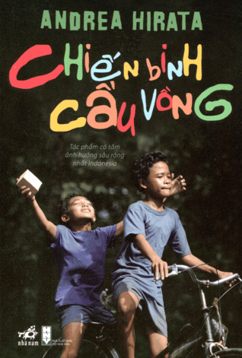
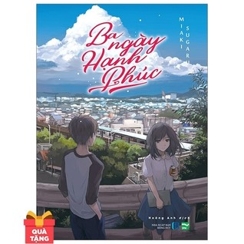
Tâm lý học hài hước | Richard Wiseman | 3.83 | NonfictionPsychologyScienceAudiobookSciencePopular Science | 296 pages | 6657 | 307
Chiến binh cầu vồng | Andrea Hirata | 4.18 | NovelsFictionAsian LiteratureIndonesian Literature | 428 pages | 24404 | 3042
Ba ngày hạnh phúc | Sugaru Miaki | 4.44 | NovelsLight NovelAsian LiteratureJapanese LiteratureFictionRomance | 280 pages | 199 | 26
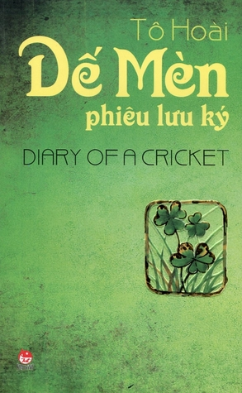
Dế Mèn Phiêu Lưu Ký (Diary of a Cricket) | Tô Hoài | 4.20 | FictionChildrensAdventureClassics | 300 pages | 2357 | 121

Không yêu thì biến | Cửu Lộ Phi Hương | 3.70 | DramaLiterature | 485 pages | 44 | 3
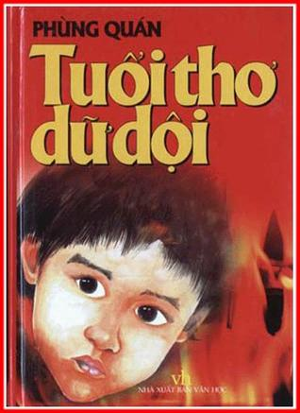
Tuổi thơ dữ dội | Phùng Quán | 4.65 | FictionChildrensWarNovelsHistoricalHistorical FictionClassicsHistoricalTragedy | 699 pages | 1814 | 245
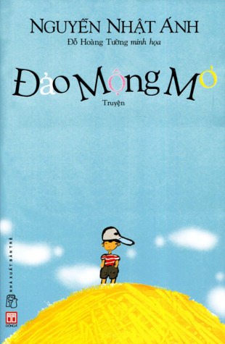
Đảo mộng mơ | Nguyễn Nhật Ánh | 3.82 | FictionChildrens | 256 pages | 791 | 58
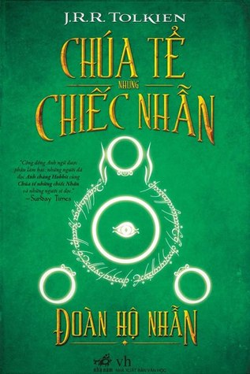
Đoàn Hộ Nhẫn (The Lord of the Rings #1) | J.R.R. Tolkien | 4.36 | FantasyClassicsFictionAdventure | 564 pages | 2229029 | 20458
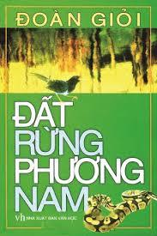
Đất rừng phương nam | Đoàn Giỏi | 4.24 | FictionChildrensClassicsLiterature | 323 pages | 853 | 61

